Calculadora BP+Mutuo
SÓLO MODIFICAR ESTAS CELDAS | XXX |  |  |  |  | Plantas

Simulación con Certificado de Pago (Bono Pie), Crédito Hipotecario y cuotas para pago de Pie |  |  |  |  |  | 1D1BS | Departamento Studio pequeño
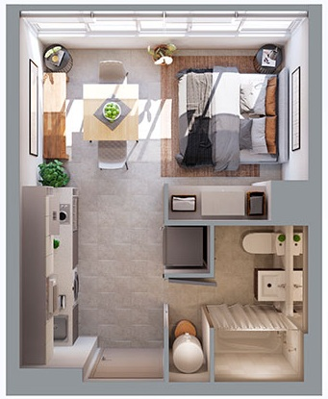

Alto Buzeta (MT) | Inmediata

 | Precio de Lista
Departamento 301 (2D1B) | UF 3,319
Estacionamiento | UF 0
Bodega | UF 0
 | UF 3,319

Descuento Venta: | 13%

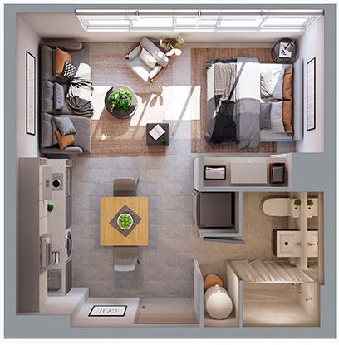
 | Precio de Venta |  |  |  |  | 1D1BSg | Departamento Studio grande
Departamento | UF 2,888
Estacionamiento | UF 0
Bodega | UF 0
Total | UF 2,888
 |  |  | Imagen referencial
Pie Total: | 5% |  |  | UF: | $39,842

Reserva por $ 100.000: | UF 2.51 | 0.1%
Pago inicial Upfront: | 0%
Upfront en UF: | UF 0.0 | 0.0% | $0
* Saldo de Pie por pagar: | UF 141.9 | 4.9% | * Mutuo Maestra 60 cuotas de: | UF 2.7 | $106,664
Crédito Hipotecario + Cert. Pago: | UF 2,743.2 | 95.0%
 |  |  |  |  |  | 1D1B | Departamento de 1 dormitorio y 1 baño
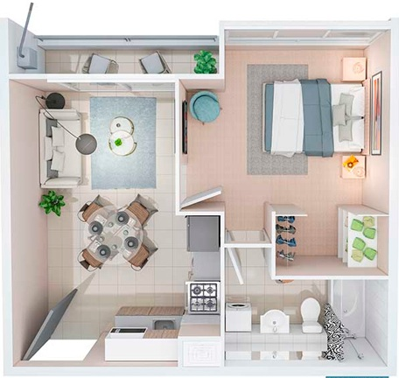
Certificado de Pago: | 0%

Crédito Hipotecario: | 95%

Precio de Venta (Tasación): | UF 2,888
Certificado de Pago en UF: | UF 0 | 0.0%
Pie pagado (Reserva+Upfront+Mutuo): | UF 144.38 | 5.0%
* Crédito Hipotecario | UF 2,743 | 95.0% | * 300 Dividendos a tasa 4,0%: | UF 14.5 | $576,883

Beneficios Maestra - Promociones:

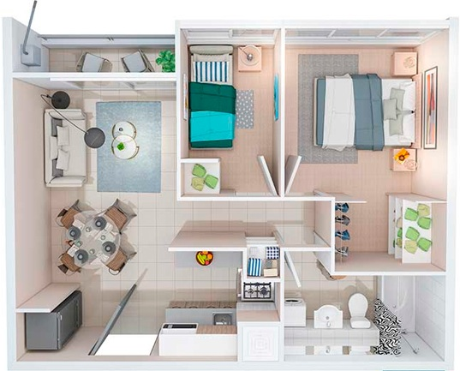
Devolución de $ 800.000 por GOP: | UF 20.1 |  | A los 30 días del CBR |  |  | 2D1B | Departamento de 2 dormitorios y 1 baño
ó
Arriendo Asegurados por 24 meses: | UF 8.5 |  | Sólo para PC1, JdeA y MM* | *ver AG_Assetplan

PROYECTO | Alto Buzeta (MT)

Torre/Orientación/Unidad | Precio de Lista
11 | 80
(blank) | 80
DOMINIO | 80 |  |  |  |  | 2D2B | Departamento de 2 dormitorios y 2 baños
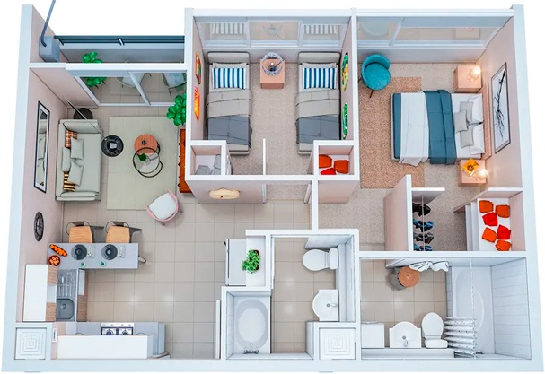
BODEGA | 80
ESTACIONAMIENTO | 350
117 | 350
(blank) | 350
DOMINIO | 350
ESTACIONAMIENTO | 350
118 | 350
(blank) | 350
DOMINIO | 350
ESTACIONAMIENTO | 350
111 | 350
(blank) | 350
DOMINIO | 350 |  |  |  |  | 2D2BM | Departamento de 2 dormitorios y 2 baños Mariposa
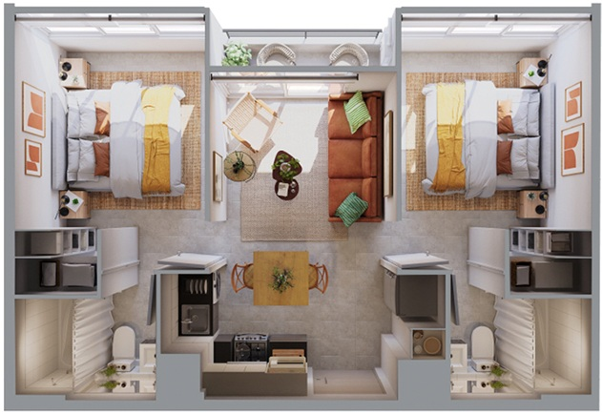
ESTACIONAMIENTO | 350
119 | 350
(blank) | 350
DOMINIO | 350
ESTACIONAMIENTO | 350
113 | 350
(blank) | 350
DOMINIO | 350
ESTACIONAMIENTO | 350
114 | 350
(blank) | 350
DOMINIO | 350
ESTACIONAMIENTO | 350 |  |  |  |  | 2Dg1B | Departamento de 2 dormitorios grandes y 2 baños
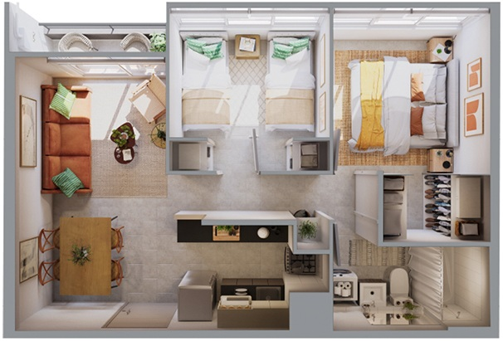
110 | 350
(blank) | 350
DOMINIO | 350
ESTACIONAMIENTO | 350
112 | 350
(blank) | 350
DOMINIO | 350
ESTACIONAMIENTO | 350
115 | 350
(blank) | 350
DOMINIO | 350
ESTACIONAMIENTO | 350
116 | 350 |  |  |  |  | 3D1B | Departamento de 3 dormitorios y 1 baño
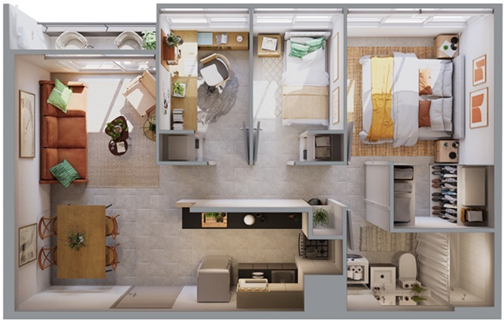
(blank) | 350
DOMINIO | 350
ESTACIONAMIENTO | 350
1118 | 3084
A | 3084
Surponiente | 3084
2Dg1B | 3084
1109 | 3120
A | 3120
Norponiente | 3120
2Dg1B | 3120
1108 | 3120
A | 3120 |  |  |  |  | 3D2B | Departamento de 3 dormitorios y 2 baños
Norponiente | 3120
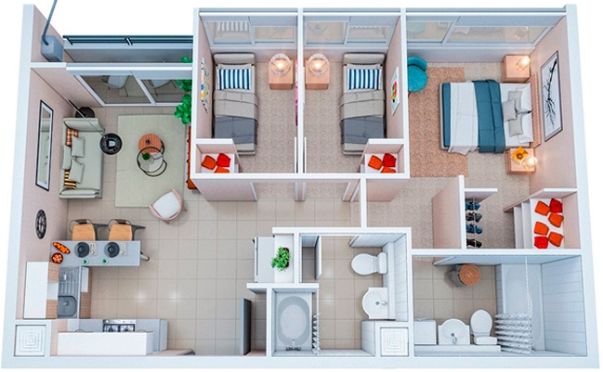
2Dg1B | 3120
1113 | 3144
A | 3144
Nororiente | 3144
2Dg1B | 3144
1101 | 3288
A | 3288
Suroriente | 3288
3D1B | 3288
1102 | 3288
A | 3288
Suroriente | 3288
3D1B | 3288
Grand Total | 80

AG_Assetplan


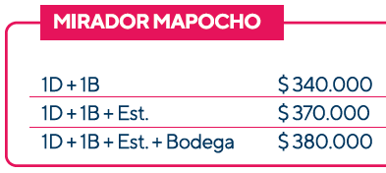
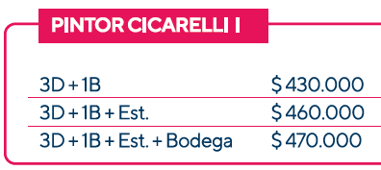
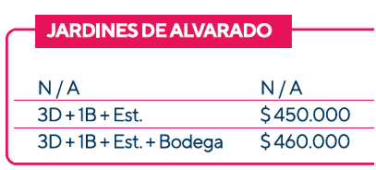

* EL COSTO DEL AG ES DE UN 3% MENOS EN EL DESCUENTO DE VENTA

